상품제안서
송월 스누피 프렌즈 2매세트 | 상품코드: F19253

 |  |  |  |  |  |  | 02-412-0044 | www.easy1.co.kr
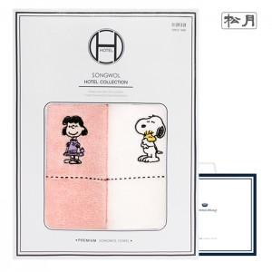

【상세/제작정보】 | 자수인쇄 같은 경우 글자 수, 로고의 난이도에 따라 인쇄비 추가됩니다. 꼭 문의 부탁드립니다.

【인쇄/포장옵션】 | 실크, 자수 / 포장지포장

【공급단가】 | 수량 | 100~ | 300~ | 500~ | 1,000~ | 3,000~
*VAT별도 | 단가 | 9,310원 | 8,970원 | 8,620원 | 8,280원 | 8,070원

【상품 URL】 | http://www.easy1.co.kr/src/goods_detail.php?gdno=19253

